상품제안서
옵타움 각질케어 멜팅 바디스크럽 & 리셋 바디워시 세트 | 상품코드: S47615

 |  |  |  |  |  |  | 02-713-8555 | www.synergygift.co.kr
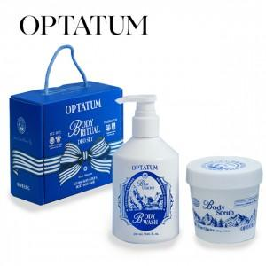 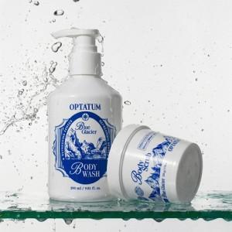 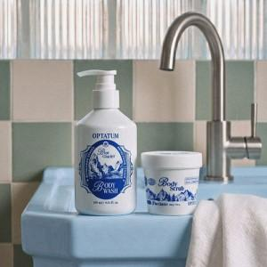

【상세/제작정보】

【인쇄/포장옵션】 | 스티커 / 포장지포장

【공급단가】 | 수량 | 20~ | 100~ | 300~ | 500~ | 1,000~
*VAT별도 | 단가 | 33,860원 | 33,050원 | 31,690원 | 30,880원 | 30,070원

【상품 URL】 | https://www.synergygift.co.kr:443/src/goods_detail.php?gdno=47615

